Durchführung
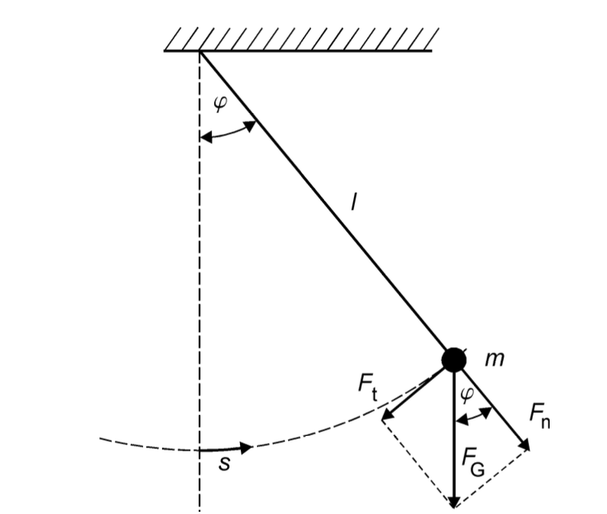
Modellbetrachtung des mathematischen Fadenpendels unter Vernachlässigung der Masse des Fadens
und der Luftreibung auf den Körper an jeden Punkt seiner Bahn die Gewichtskraft zudem gilt sin φ ≈ φ

φ = Auslenkwinkel
s = Bahnkurvenkoordinate | s = l * φ (Bodenmaß)
l = Fadenlänge

